Sez Urto
MISURA DELLA SEZIONE D'URTO ANTIPROTONI-DEUTERIO P_lab=1,6 GeV/c
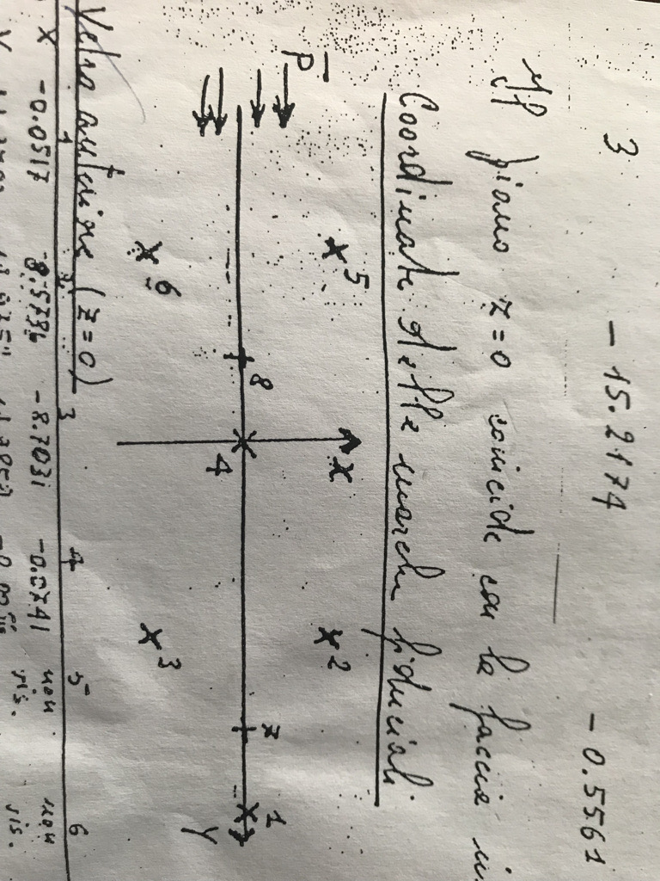
Coordinate deei marker fiduciali

Vetro inferiore (z=0)

 | marker 1 | marker 2 | marker 3 | marker 4 | marker 5 | marker 6 | marker 7 | marker 8
X | -0.0517 | 8.5736 | -8.7031 | -0.0741 | 0 | 0 | -0.0295 | -0.0499
Y | 29.9703 | 14.9752 | 14.9859 | -0.0056 | 0 | 0 | 23.2327 | -4.9466

Vetro superiore (z=31,62)

 | marker 1 | marker 2 | marker 3 | marker 4 | marker 5 | marker 6 | marker 7 | marker 8
X | -0.0003 | 8.6405 | -8.641 | -0.0003 | 8.6418 | -8.6408 | -0.0165 | -0.0139
Y | 29.9703 | 14.9801 | 14.9838 | -0.0043 | -14.9252 | -14.9831 | 23.2383 | -4.9396

 | Ingrandimento minimo | Ingrandimento massimo | Ingrandimento medio | Distanza START-STOP di riferimento
 | 1.6502294351 | 2.1540634437 | 1.9021464394 | 39.429140914 |  |  | d78meas,min | 46.5 |  | NOTE: values in cm
error |  |  |  | 0.2 | ? |  | d78meas,max | 60.7
 |  |  |  |  |  |  | d78min | 28.1779
 |  |  |  |  |  |  | d78max | 28.1793
 |  |  |  |  |  |  | dSTART-STOPmeas | 75

 |  |  |  |  |  |  | DATI
 |  |  |  |  |  |  | plab = 1.6 GeV/c |  | 1.6 | 2.04E-20
 |  |  |  |  |  |  | A = 2 g mol-1 |  | 2
 |  |  |  |  |  |  | densita=0.141 g/cm3 |  | 0.141
 |  |  |  |  |  |  | N_Avogadro = 6.022 x 10^23 mol-1 |  | 6.02E+23
N.FOTOGRAMMA | ANTI-P ENTRANTI | Interazioni su protone | Interazione su n | ANTI-P Sopravvissuti | Differenza sopravvissuti-mort
001-1 | 6 | 0 | 0 | 6 | 0 |  | sigma = A / (rho Na L) log(N0/N(L))
001-2 | 7 | 2 | 1 | 4 | 0
002-1 | 12 | 3 | 0 | 9 | 0
002-2 | 5 | 1 | 0 | 4 | 0 |  | Sezione d'urto totale |  |  | Errore | Errore relativo
003-1 | 9 | 2 | 2 | 5 | 0 |  | 2.30E-25 | cm^2 | 1.98E-22
003-2 | 9 | 2 | 1 | 6 | 0 |  | 2.30E-01 | b |  | 0.048569578786 | 21.15 | %
004-1 | 5 | 1 | 0 | 4 | 0
004-2 | 5 | 1 | 0 | 4 | 0
005-1 | 14 | 3 | 1 | 10 | 0
005-2 | 6 | 1 | 1 | 4 | 0 |  | N0 tot = | 378 |  | 0.0011648454106
006-1 | 5 | 2 | 0 | 3 | 0 |  | N(L) tot = | 258
006-2 | 9 | 3 | 1 | 5 | 0
007-1 | 5 | 1 | 0 | 4 | 0
007-2 | 6 | 2 | 1 | 3 | 0
008-1 | 7 | 1 | 0 | 6 | 0 |  | partial derivatives
008-2 | 5 | 1 | 0 | 4 | 0 |  | ds/dL | 5.82E-03 | b/cm
009-1 | 8 | 1 | 0 | 7 | 0 |  | ds/dN0 | 1.59E-03 | b
009-2 | 10 | 3 | 1 | 6 | 0 |  | ds/dNL | -2.33E-03 | b
010-1 | 4 | 1 | 0 | 3 | 0
010-2 | 10 | 3 | 0 | 7 | 0
011-1 | 8 | 2 | 0 | 6 | 0
011-2 | 9 | 1 | 2 | 6 | 0
012-1 | 6 | 1 | 0 | 5 | 0
012-2 | 10 | 0 | 0 | 10 | 0
013-1 | 9 |  |  |  | 9
013-2 | 11 | 4 | 1 | 6 | 0 |  | I43 è con la il valore delle slide
014-1 | 7 | 1 | 0 | 6 | 0
014-2 | 5 | 1 | 2 | 2 | 0
015-1 | 8 | 1 | 1 | 6 | 0 |  | il prof ha dwtt che c'è un errore del 11% a causa del misunderstandin su qyelle decadute in 1
015-2 | 7 | 0 | 1 | 6 | 0
016-1 | 7 | 2 | 0 | 5 | 0
016-2 | 8 | 1 | 0 | 7 | 0 |  | I blu sono vertici sospetti a casa
017-1 | 8 | 1 | 1 | 6 | 0 |  | arancioni sono +-1
017-2 | 5 | 0 | 2 | 3 | 0
018-1 | 7 | 2 | 0 | 5 | 0
018-2 | 7 | 1 | 2 | 4 | 0
019-1 | 13 | 3 | 4 | 6 | 0
019-2 | 9 | 0 | 2 | 7 | 0
020-1 | 6 | 0 | 1 | 5 | 0
020-2 | 8 | 3 | 1 | 4 | 0
021-1 | 7 | 3 | 0 | 4 | 0
021-2 | 5 | 2 | 1 | 2 | 0
022-1 | 7 | 1 | 1 | 5 | 0
022-2 | 6 | 1 | 0 | 5 | 0
023-1 | 7 | 1 | 1 | 5 | 0
023-2 | 10 | 1 | 3 | 6 | 0
024-1 | 9 | 0 | 1 | 8 | 0
024-2 | 6 | 0 | 2 | 4 | 0
025-1 | 10 | 1 | 2 | 7 | 0
025-2 | 6 | 3 | 0 | 3 | 0

